FAQ
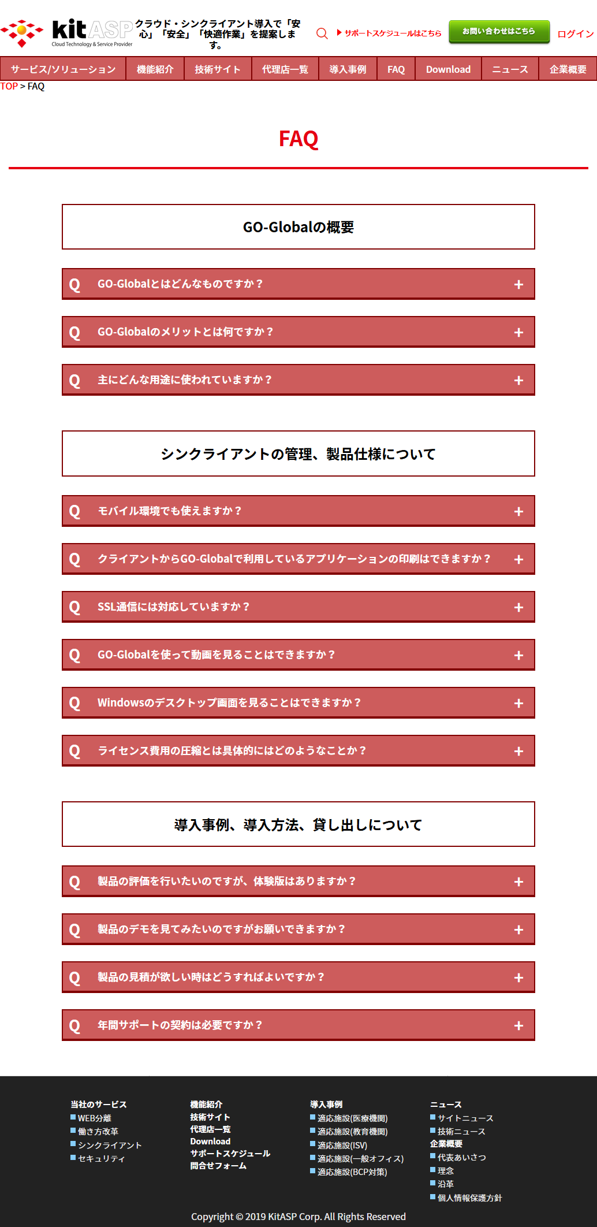
画像
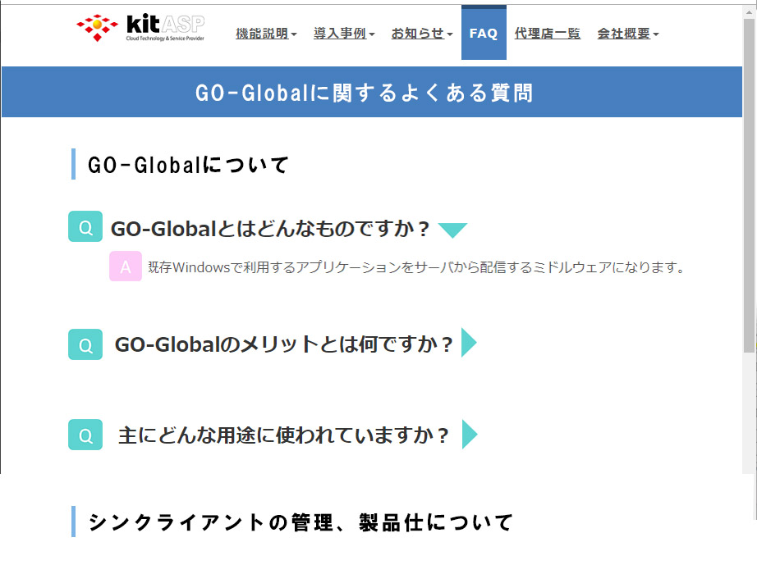

GO-Globlよくある質問（ｈ1）

GO-Globalについて（h2）

GO-Globalとはどんなものですか？
Qだけの状態

Q

GO-Globalとはどんなものですか？
Q
Q押すとAが出る

既存Windowsで利用するアプリケーションをサーバから配信
するミドルウェアになります。

A

その他ご質問などありましたらお気軽にお問い合わせください

お問合せ

